Instrucciones
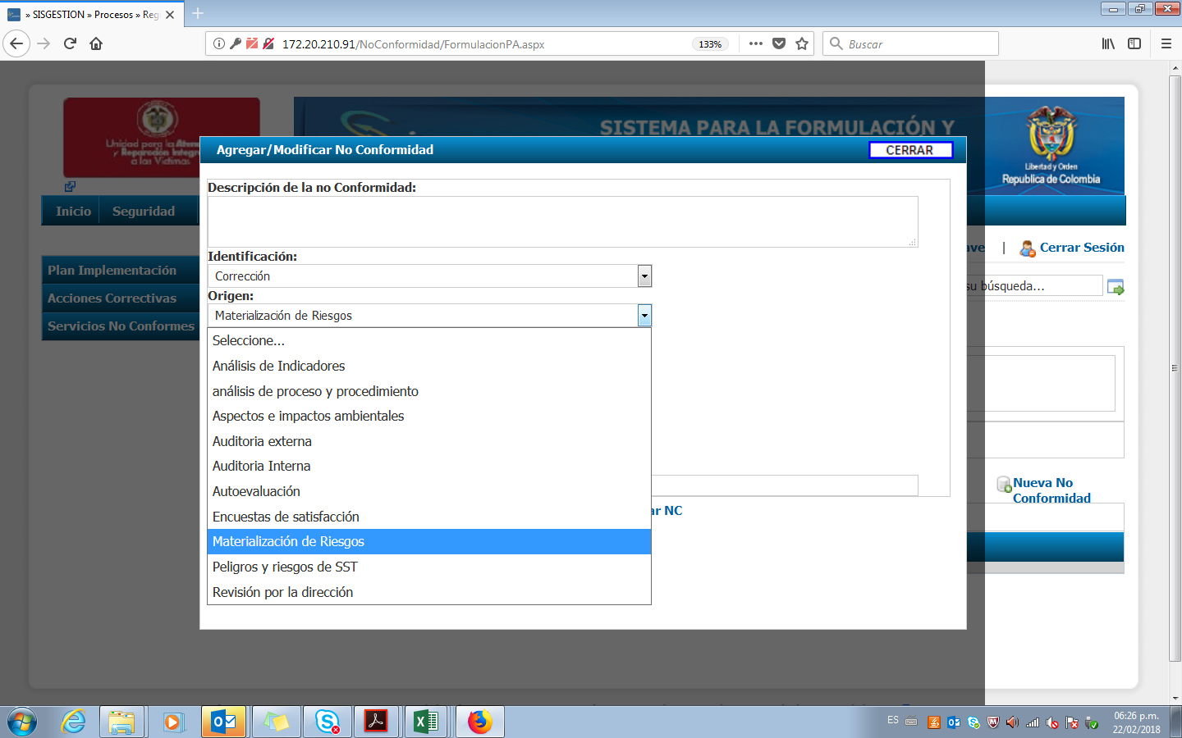
 | FORMATO DE MONITOREO A LA MATERIALIZACION DE LOS RIESGOS | Código:100.01.15-15

 | DIRECCIONAMIENTO ESTRATEGICO | Versión: 05

 | PROCEDIMIENTO ADMINISTRACION DE RIESGOS INSTITUCIONALES | Fecha: 25/03/2022
 |  | Paginas
INSTRUCCIONES DE DILIGENCIAMIENTO

Esta compuesto por las siguientes columnas:

1 | PROCESO O DIRECCION TERRITORIAL: Se debe seleccionar de la lista desplegable
2 | Riesgo: Se debe diligenciar el riesgo tal cual aparece en el mapa de riesgos
3 | Tipo de riesgo: Se debe seleccionar el tipo de riesgo dela lista desplegable
4 | Fecha en que realiza el monitoreo: Se debe colocar la fecha en que se diligencia el reporte
5 | Periodo reportado: Se deben indicar los meses que se estan reportando. Por ejemplo: Enero a Marzo 2022
6 | Se materializo?: Se debe seleccionar SI o NO dando respuesta a la pregunta
7 | Analisis de causa: Se debe escribir de manera breve el analisis de causas y el metodo realizado (lluvia de ideas, 5 porques, espina de pescado etc.)
8 | Corrección: Se debe escribir cual fue la corrección realizada
9 | Numero de Acción correctiva: Se debe generar la accion correctiva en el aplicativo SISGESTION (Acciones correctivas/Formulación/registro NC/Nueva no conformidad) origen materialización de riesgos

